상품제안서
파이롯트 지워지는프릭션 시너지노크 볼펜 | 상품코드: S38640

 |  |  |  |  |  |  | 02-713-8555 | www.synergygift.co.kr
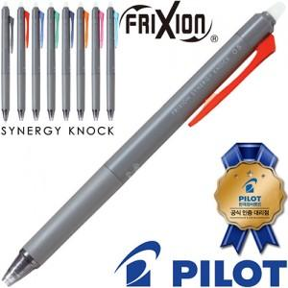

【상세/제작정보】 | <p><span style="font-size: 14pt;">※ 운임비 별도 발생 됩니다.</span></p>

【인쇄/포장옵션】 | 실크 / OPP(비닐)

【공급단가】 | 수량 | 100~ | 500~ | 1,000~ | 5,000~ | 10,000~
*VAT별도 | 0.3 | 2,320원 | 2,160원 | 2,110원 | 2,030원 | 2,000원
 | 0.4 | 2,320원 | 2,160원 | 2,110원 | 2,030원 | 2,000원
 | 0.5 | 2,320원 | 2,160원 | 2,110원 | 2,030원 | 2,000원

【상품 URL】 | https://www.synergygift.co.kr:443/src/goods_detail.php?gdno=38640

